Hoja1
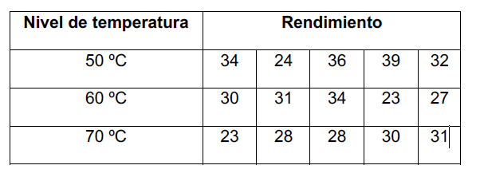

Temperaturas | Rendimiento
50 | 34
50 | 24
50 | 36
50 | 39
50 | 32
60 | 30
60 | 31
60 | 34
60 | 23
60 | 27
70 | 23
70 | 28
70 | 28
70 | 30
70 | 31

